상품제안서
KF-AD 숨편한 비말차단마스크 3매 | 상품코드: S14844

 |  |  |  |  |  |  | 02-713-8555 | www.synergygift.co.kr
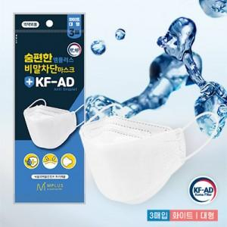

【상세/제작정보】 | <p><span style="color: tomato; font-size: 1em;">· KF-AD 식품의약안전처 허가 제품<br style="transition:0.2s ease-in; box-sizing: border-box;">· 비말(침방울) 감염 예방<br style="transition:0.2s ease-in; box-sizing: border-box;">· 국내 제조<br style="transition:0.2s ease-in; box-sizing: border-box;">· 얇고 가벼운 2중구조<br style="transition:0.2s ease-in; box-sizing: border-box;">· 겉감-SMS필터 / 안감-부직포<br style="transition:0.2s ease-in; box-sizing: border-box;">· 코지지대있는 3단 접이식 입체형<br style="transition:0.2s ease-in; box-sizing: border-box;">· 화이트 대형 3매입 포장&nbsp;</span></p><p>&nbsp;</p>

【인쇄/포장옵션】 | 스티커 / 포장불가능

【공급단가】 | 수량 | 500~ | 1,000~ | 3,000~ | 5,000~ | 10,000~
*VAT별도 | 단가 | 770원 | 740원 | 710원 | 680원 | 660원

【상품 URL】 | https://www.synergygift.co.kr:443/src/goods_detail.php?gdno=17512

